概要
構造設計 問題集ライブラリ 総合目次（RC マンション設計担当・新人向け）
本ライブラリは、ゼネコン構造設計部の新入社員が RC マンションの構造設計を体系的に学ぶための図解つき問題集（全34冊＋風/地震/VEのMarkdown教材）です。各冊は『目次→図解つき内容→解答』の構成で、数値例はすべて検算済み。規準・告示に依存する値には『確認要』を明記しています。

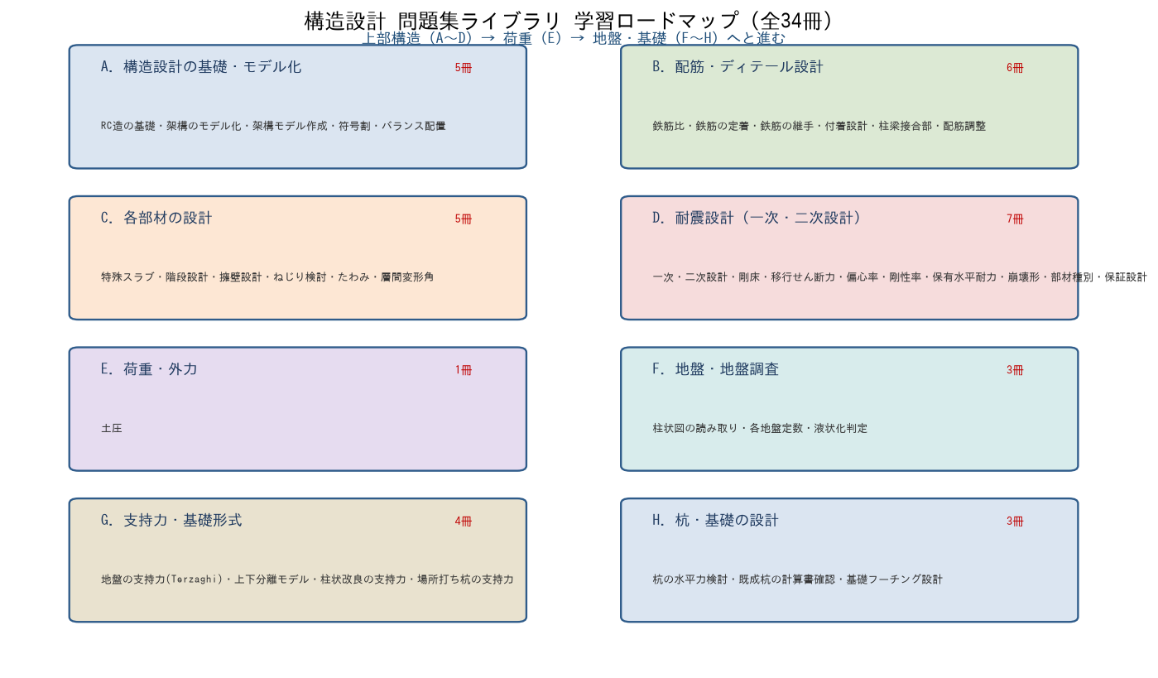

使い方：上部構造（A〜D）で骨組・配筋・部材・耐震を学び、荷重（E）を押さえ、地盤・基礎（F〜H）で地盤調査から支持力・杭・基礎設計へ進むと、設計の一連の流れを上流から下流までたどれます。各行の『フォルダ/ファイル』から該当のExcelを開いてください。

